关系图
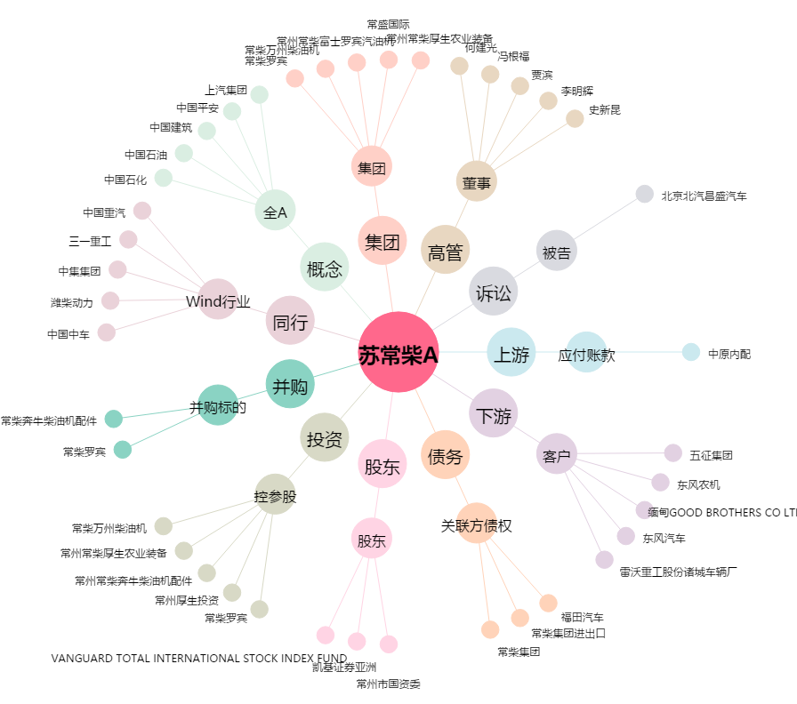
苏常柴A[000570.SZ] - 关系概览图

